상품제안서
쌤소나이트 BONAKOR 백팩-그레이 | 상품코드: S24057

 |  |  |  |  |  |  | 02-713-8555 | www.synergygift.co.kr
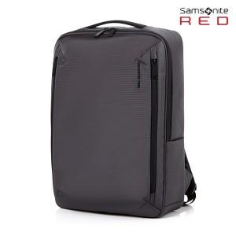

【상세/제작정보】 | <p>보나코르 (BONAKOR) 는 어반 캐주얼 무드의 백팩으로, 데일리용으로 추천하는 아이템입니다.</p><p>• 15.6” 노트북 수납 가능</p><p>• 전체 내부 항균 안감 (Microban+RPET)으로 안전하고 위생적인 소지품 관리 가능</p><p>• 색상: GREY</p><p>• 제품소재: 100% Polyester</p><p>• 크기: 44.5 x 31.5 x 10.0cm​</p>

【인쇄/포장옵션】 | 실크 / 비규격미포장

【공급단가】 | 수량 | 5~ | 50~ | 100~ | 300~ | 500~
*VAT별도 | 단가 | 106,900원 | 103,090원 | 99,270원 | 95,450원 | 91,630원

【상품 URL】 | https://www.synergygift.co.kr:443/src/goods_detail.php?gdno=24057

